Sheet
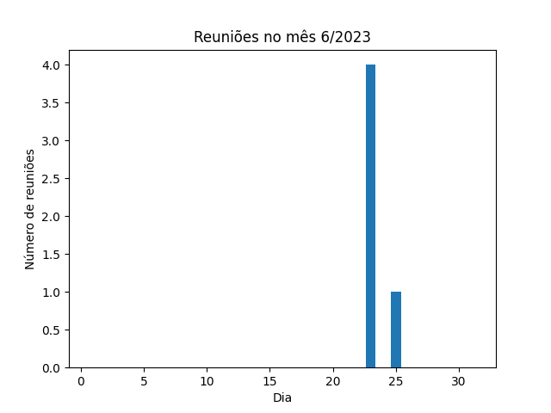
Data | Horário | Local | Resumo
25/06/2023 | 17:00:00 | meet | reunião de tarefas do software
23/06/2023 | 02:00:00 | meet | reunião de tarefas do software
23/06/2023 | 02:00:00 | meet | reunião de tarefas do software
23/06/2023 | 02:00:00 | meet | reunião de tarefas do software
23/06/2023 | 02:00:00 | meet | reunião de tarefas do software

